상품제안서
오픈 노트북태블릿 가죽파우치 | 상품코드: S30628

 |  |  |  |  |  |  | 02-713-8555 | www.synergygift.co.kr
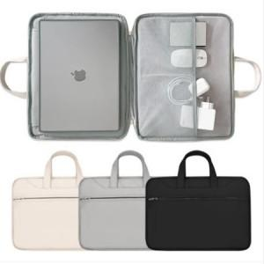

【상세/제작정보】

【인쇄/포장옵션】 | 실크 / OPP(비닐)

【공급단가】 | 수량 | 20~ | 100~ | 300~ | 500~ | 1,000~
*VAT별도 | M사이즈 | 33,070원 | 31,850원 | 30,620원 | 29,400원 | 28,660원
 | L사이즈 | 33,070원 | 31,850원 | 30,620원 | 29,400원 | 28,660원

【상품 URL】 | https://www.synergygift.co.kr:443/src/goods_detail.php?gdno=30628

